상품제안서
패턴 플란넬 망토 3WAY 담요 | 상품코드: S44200

 |  |  |  |  |  |  | 02-713-8555 | www.synergygift.co.kr
  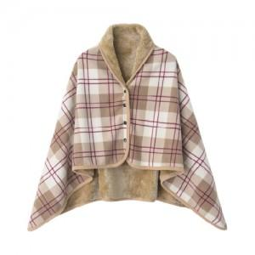

【상세/제작정보】

【인쇄/포장옵션】 | 풀칼라 / OPP(비닐)

【공급단가】 | 수량 | 100~ | 300~ | 500~ | 1,000~ | 3,000~
*VAT별도 | 단가 | 6,050원 | 5,800원 | 5,650원 | 5,500원 | 5,350원

【상품 URL】 | https://www.synergygift.co.kr:443/src/goods_detail.php?gdno=44200

